Noviembre 2023
 |  |  |  |  | 17 de enero de 2024

DATOS SOBRE SOCIEDADES MERCANTILES NOVIEMBRE 2023
En Noviembre de 2023 se han creado en la provincia de Sevilla 424 sociedades mercantiles, un 6,5% más que en el mismo mes del año anterior, y un 3,4% más que el mes anterior

En la provincia de Sevilla se han constituido 424 sociedades mercantiles en noviembre de 2023, casi todas sociedades limitadas. El número de sociedades mercantiles creadas en la provincia crece un 6,5% en relación con el año anterior, y un 3,4% respecto al mes anterior.

La creación de sociedades mercantiles en Andalucía crece en relación con el año anterior, un 5,6%. En España crece un 6,4%.

En noviembre de 2023 se han disuelto en la provincia de Sevilla 78 sociedades mercantiles, un 25,7% menos que en noviembre de 2022, y un 34,5% más que respecto al mes anterior.

El índice de mortalidad empresarial en noviembre de 2023 se sitúa en un 18,4% para la provincia de Sevilla. Para Andalucía se sitúa en un 21,1%, y para España en un 23,7%.

 | Sociedades mercantiles creadas
 |  | Total | Sociedad anónima | Sociedad limitada
 | España | 9,272 | 45 | 9,227
 | Andalucía | 1,690 | 1 | 1,689
 | Sevilla | 424 | 1 | 423

 | Sociedades mercantiles disueltas
 | España | 2,201
 | Andalucía | 356
 | Sevilla | 78

Sociedades mercantiles creadas en la provincia de Sevilla
 | 2022 | 2023
ene | 341 | 410
feb | 395 | 373
mar | 474 | 535
abr | 331 | 351
may | 351 | 518
jun | 321 | 478
jul | 304 | 356
ago | 186 | 323
sep | 317 | 275
oct | 291 | 410
nov | 398 | 424
dic | 387

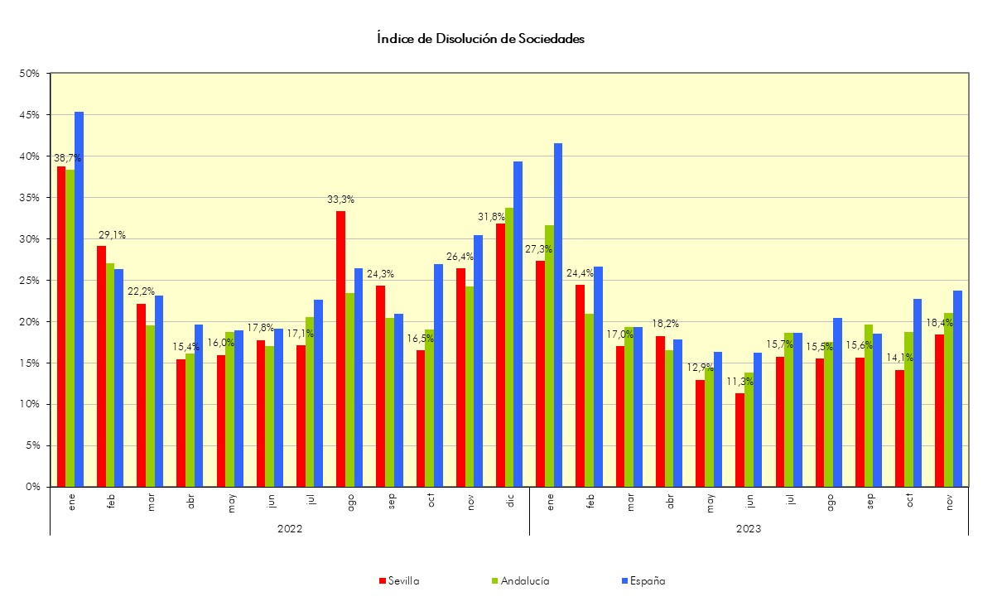

 |  | Fuente: Instituto Nacional de Estadística

